ソレノイドコイル計算
ソレノイドコイルインダクタンス計算
 |  |  |  | 注)長岡係数の参照テーブルの都合で、D/lが10以上になると正しく計算できません。
スペース巻き |  |  | 係数等 |  | 密巻き |  |  | 係数等
コイル線径(d) | 1 | mm | 0.001 |  | コイル線径(d) | 1 | mm | 0.001 | Table
コイル巻数(N) | 10 | turn |  |  | コイル巻数(N) | 10 | turn |  | mm | cm | m
コイル内径(Dn) | 10 | mm | 0.001 |  | コイル内径(Dn) | 10 | mm | 0.001 | 1.00E-03 | 1.00E-02 | 1
コイル長さ(ｌ) | 20 | mm | 0.001 |  | 比透磁率(μs) | 1.0 |  |  | mm^2 | cm^2 | m^2
比透磁率(μs) | 1.0 |  |  |  | コイル長さ(ｌ) | 10.0 | mm | 0.001 | 1.00E-06 | 1.00E-04 | 1
コイル直径（D） | 11.0 | mm | 0.001 |  | コイル直径（D） | 11.0 | mm | 0.001 | nH | μH | mH
コイル断面積(S) | 95.0 | mm^2 | 1e-06 |  | コイル断面積(S) | 95.0 | mm^2 | 1e-06 | 1.00E-09 | 1.00E-06 | 1.00E-03
D/l（長岡係数用） | 0.55 |  | 0.60 |  | D/l（長岡係数用） | 1.10 |  | 1.10 | 真空透磁率(μ) |  | 1.26E-06
長岡係数(k) | 0.789 |  |  |  | 長岡係数(k) | 0.667
インダクタンス | 471.12 | nH | 1e-09 |  | インダクタンス | 796.55 | nH | 1e-09
巻線長の目安 | 36.6 | cm | 0.01 |  | 巻線長の目安 | 34.6 | cm | 0.01

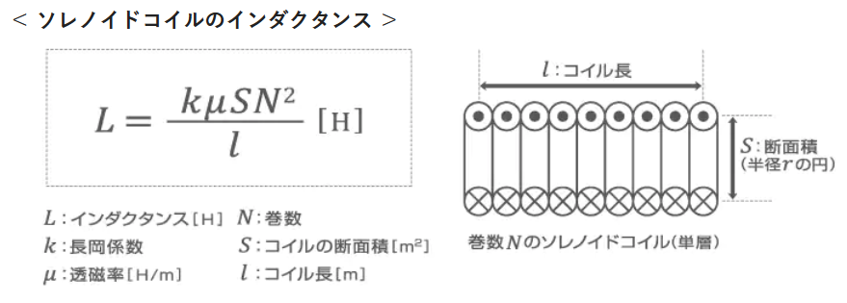
 | 長岡係数 |  |  |  | 基本式
 | D/l | ｋ
 | 0.0 | 1.000
 | 0.1 | 0.959
 | 0.2 | 0.920
 | 0.3 | 0.884
 | 0.4 | 0.850
 | 0.5 | 0.818
 | 0.6 | 0.789
 | 0.7 | 0.761
 | 0.8 | 0.735
 | 0.9 | 0.711 |  |  | 引用）
 | 1.0 | 0.688 |  |  | https://www.tdk.com/ja/tech-mag/electronics_primer/1
 | 1.1 | 0.667
 | 1.2 | 0.648
 | 1.3 | 0.629
 | 1.4 | 0.611
 | 1.5 | 0.595
 | 1.6 | 0.580
 | 1.7 | 0.565
 | 1.8 | 0.551
 | 1.9 | 0.538
 | 2.0 | 0.529
 | 2.5 | 0.472
 | 3.0 | 0.429
 | 3.5 | 0.394
 | 4.0 | 0.365
 | 4.5 | 0.341
 | 5.0 | 0.320
 | 6.0 | 0.285
 | 7.0 | 0.258
 | 8.0 | 0.237
 | 9.0 | 0.219
 | 10.0 | 0.203

